Title
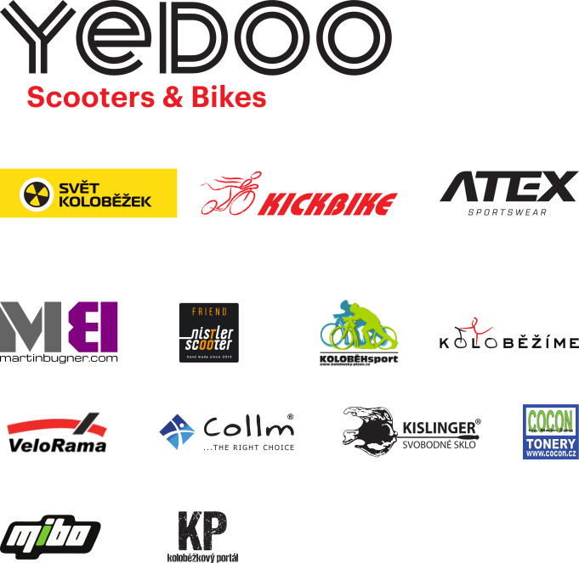
 | ROLLO LIGA 2017
 | 2. kolo NOVÉ MĚSTO NA MORAVĚ VYSOČINA ARÉNA
 | 3. – 4. června 2017
 | neděle 4.6.2017 Dlouhý závod


Děkujeme partnerům Českého svazu koloběhu

